Карта общая
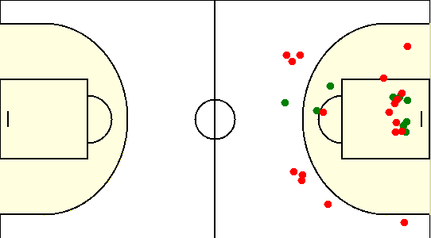
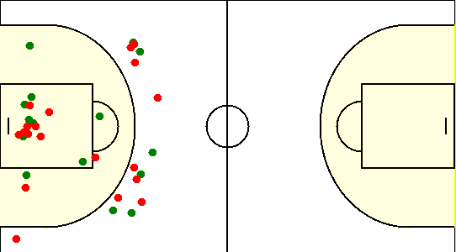
Карта бросков команды Стрела (I-II четверть) | Карта бросков команды Стрела (III-IV четверть)
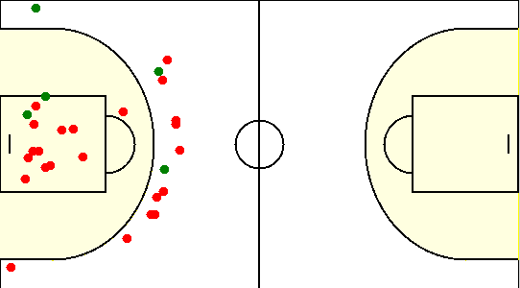
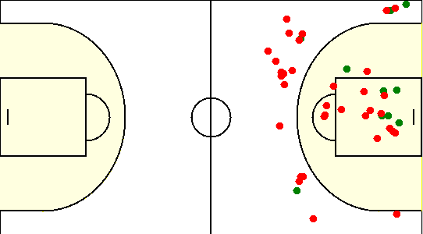

Карта бросков команды SIRIUS (I-II четверть) | Карта бросков команды SIRIUS (III-IV четверть)

Карта индивидуальная
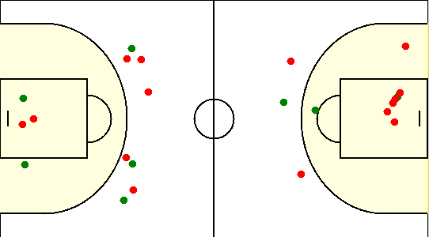
#14. Коннович Павел /Стрела/
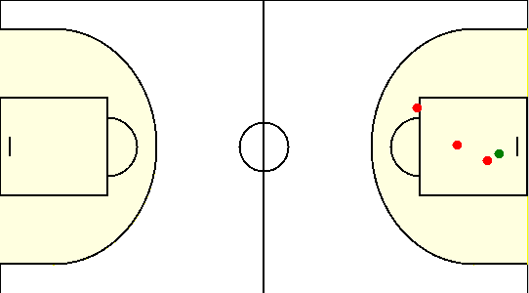

#20. Ващилко Андрей /Стрела/
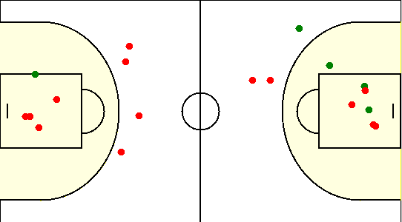

#3. Сурженко Николай /Стрела/
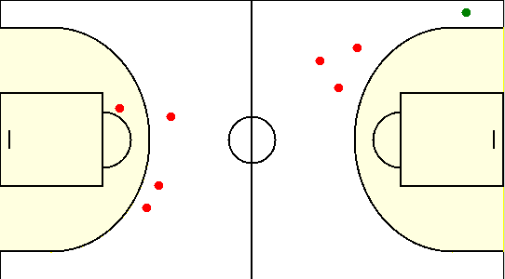

#31. Бобрович Вячеслав /Стрела/
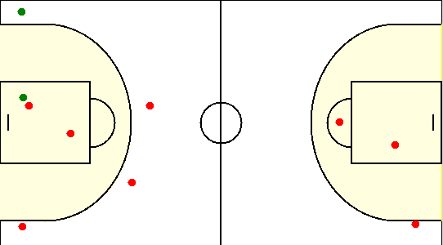

#7. Осипов Антон /Стрела/
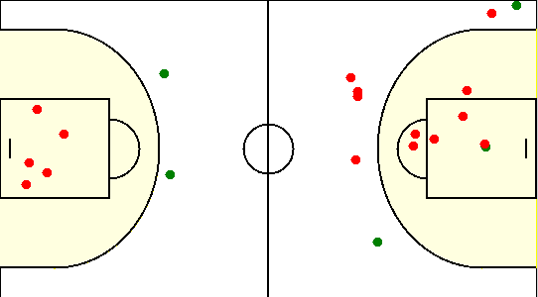

#8. Корниенко Александр /Стрела/
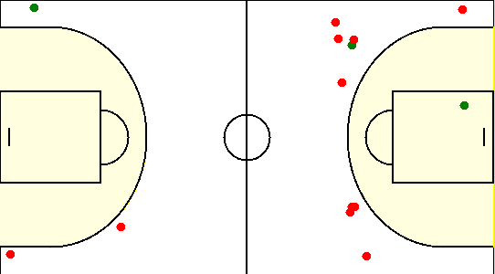

#1. Герасимович Сергей /SIRIUS/
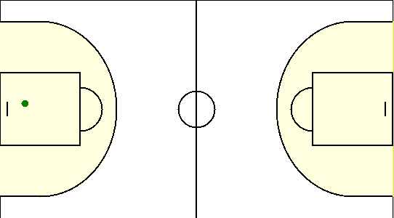

#10. Сикорский Егор /SIRIUS/
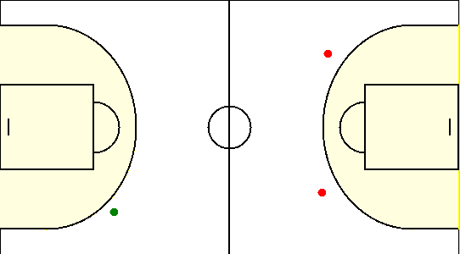

#15. Коваленко Олег /SIRIUS/
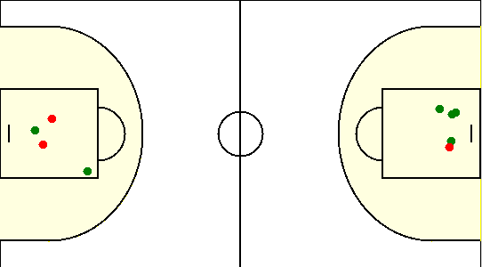

#19. Габрукович Павел /SIRIUS/
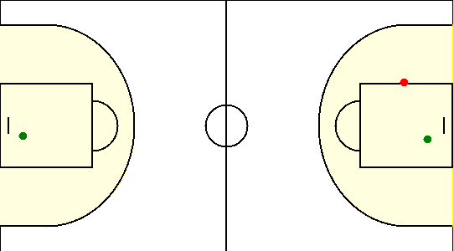

#20. Наумчик Сергей /SIRIUS/
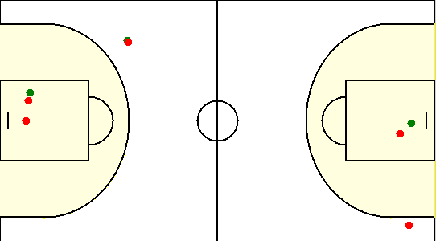

#23. Лицкевич Сергей /SIRIUS/
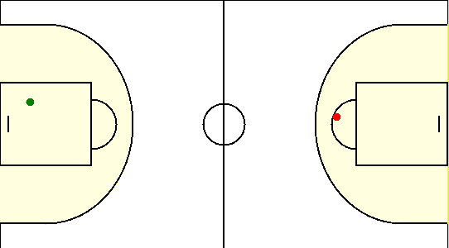

#33. Травкин Сергей /SIRIUS/
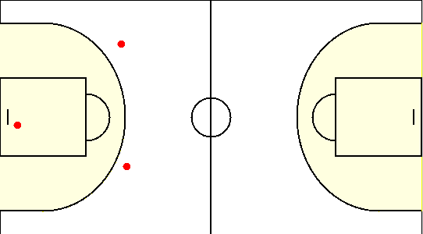

#6. Чайко Евгений /SIRIUS/
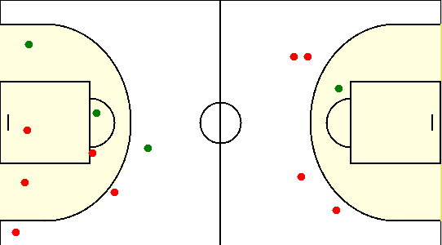

#8. Туровец Роман /SIRIUS/

